Estimate
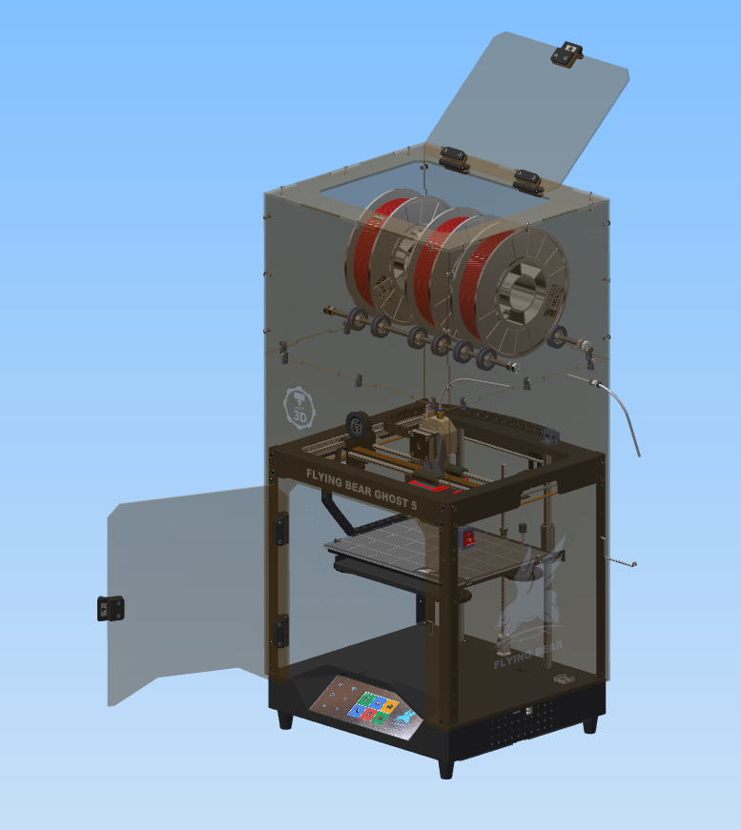
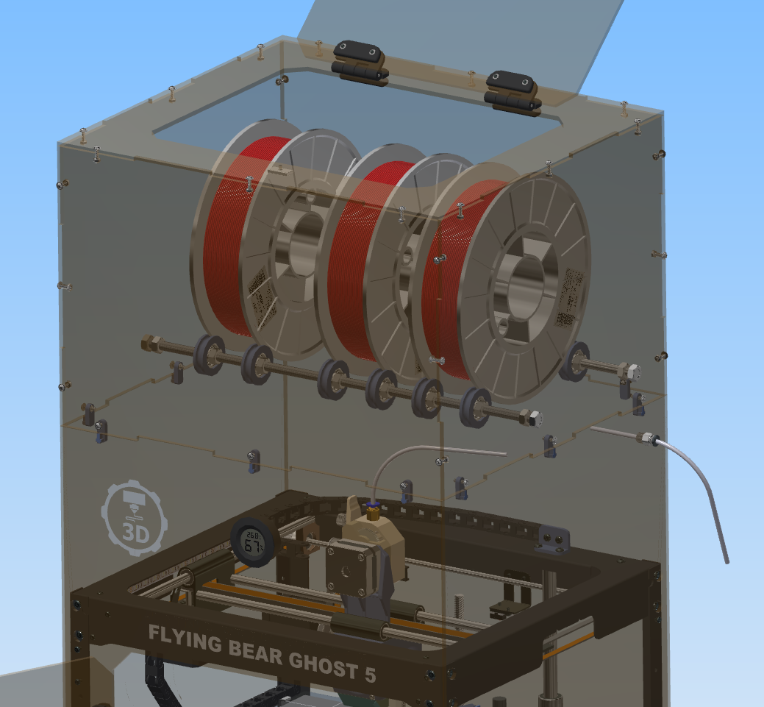
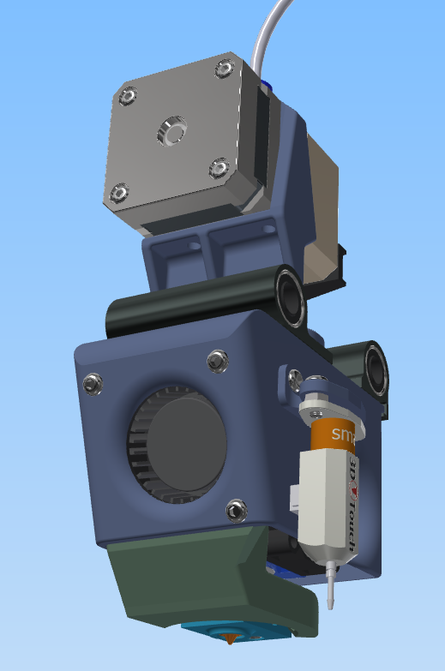
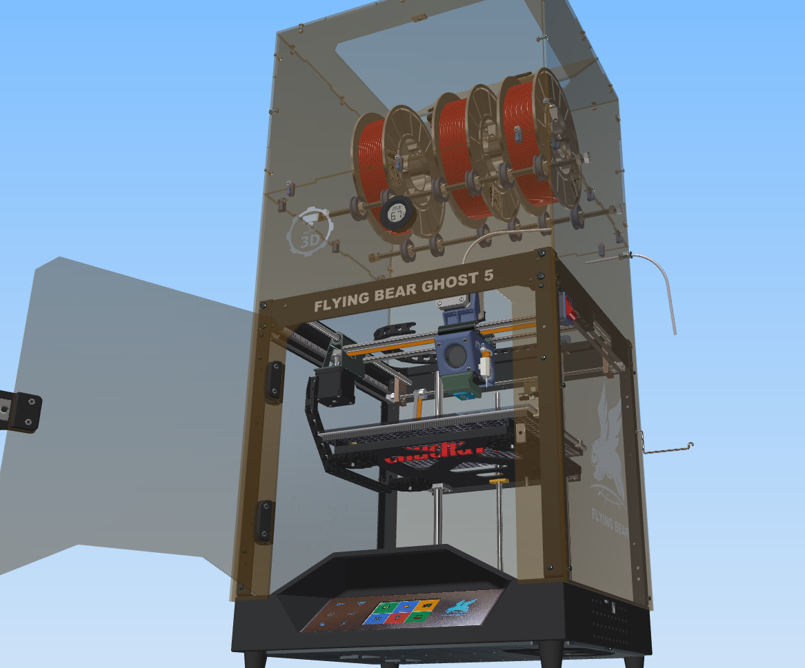
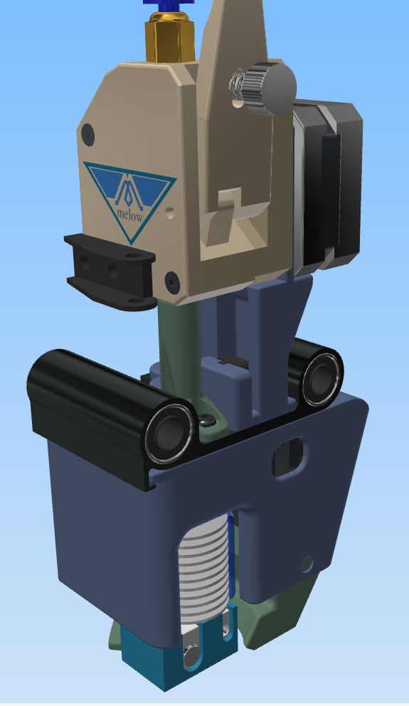
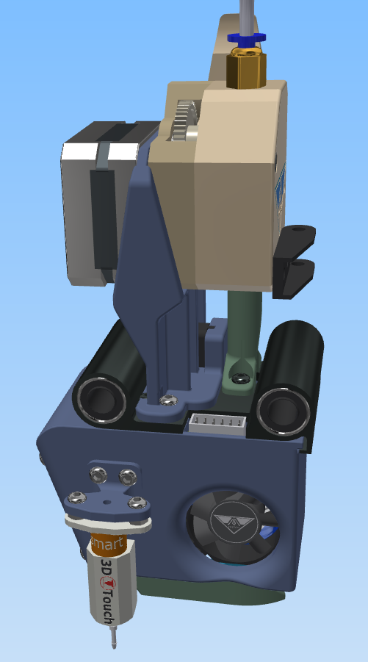
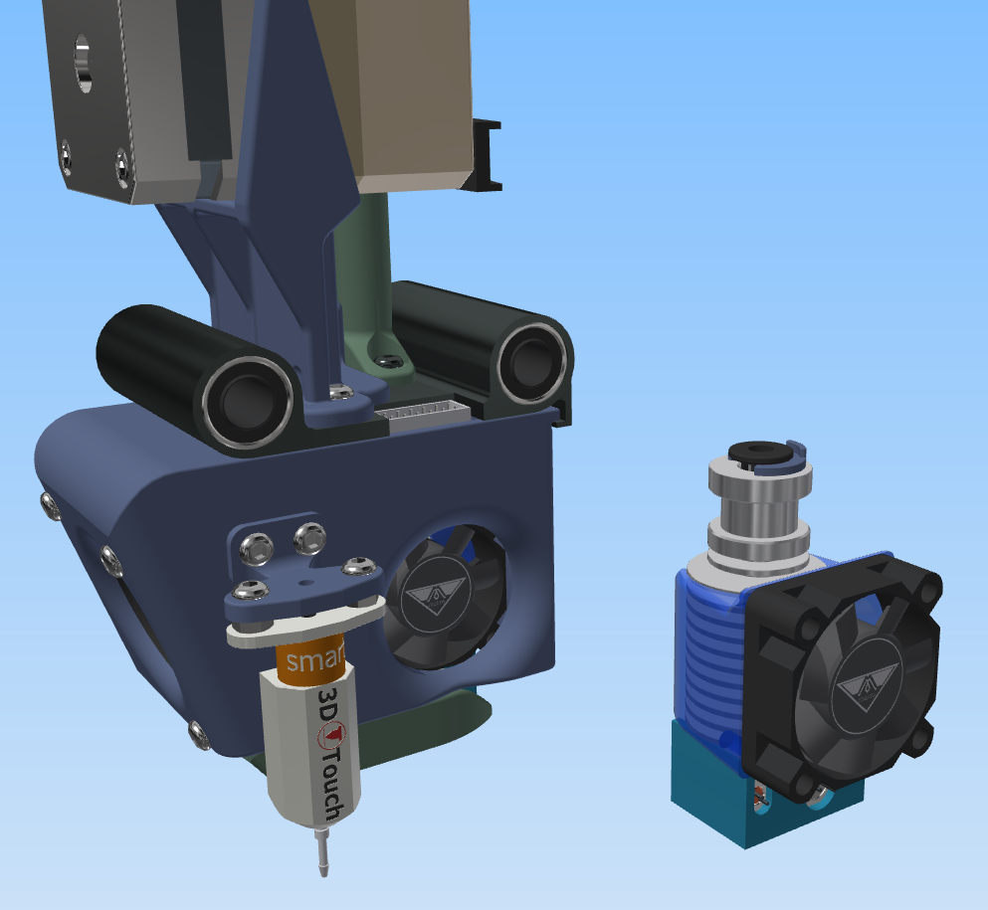
 | Name | Description | quantity | price, USD | delivery | Total, USD | ссылка на товар
 | Cable channel 7 * 7mm | 1 meter | 1 | 5.9 | 0 | 5.9 | http://ali.pub/53z26k
 | Fitting | PC4-01 | 1 | 0.5 | 0.67 | 1.17 | http://ali.pub/53z2jl
 | Switch | KCD-2 | 1 | 0.5 | 0 | 0.5 | http://ali.pub/53z2p1
 | Round hygrometer | the black | 1 | 2.03 | 0.49 | 2.52 | http://ali.pub/53z2tb
 | Magnet 20 * 10 * 3 |  | 2 | 1.7 | 1 | 4.4 | http://ali.pub/53z33t
 | Fan 6010 24V | 60х60х10 | 2 | 1.71 | 0 | 3.42 | http://ali.pub/53z39g
 | Fan 4010 24V | 40х40х10 | 1 | 1 | 0 | 1 | http://ali.pub/5b3tq4
 | BIGTREETECH TMC2209 V1.2 |  | 1 | 10.38 | 0 | 10.38 | http://ali.pub/53z3ot
 | Insulation for the table | 310*310 | 1 | 2.51 | 1.31 | 3.82 | http://ali.pub/53z40h
 | Wire braid |  | 1 | 3 | 0 | 3 | http://ali.pub/53z49f
 | Raldiator sticky |  | 2 | 0.58 | 0.86 | 2.02 | http://ali.pub/53z4xx
 | LED strip SMD 5050 | IP65 Waterproof + 24V | 1 | 7.6 | 0 | 7.6 | http://ali.pub/53z57g
 | Bear Nozzles | 0,4 мм | 2 | 2 | 0 | 4 | http://ali.pub/55aa2i
 | Screws m3 * 12 | 50 шт |  |  |  | 0
 | Screws m3 * 16 | 10 шт |  |  |  | 0
 | Screws m3 * 16 | 10 шт |  |  |  | 0
 | Heat chamber bearings | 8x22x7 мм 608ZZ | 10 | 1 | 3 | 4 | http://ali.pub/5b3ykc | optional, optional

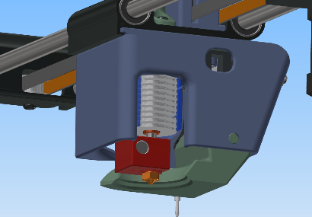
Estimate for a regular Factory head
 | Titanium SHORT motor |  | 1 | 13 | 0 | 13 | http://ali.pub/53z3vf
 | Fan snail 5015 24V |  | 1 | 2 | 0 | 2 | http://ali.pub/552skb
 | Bimetal thermal barrier | D Crazy Heat Break | 1 | 9 | 0 | 9 | http://ali.pub/5a1ool | optional, optional

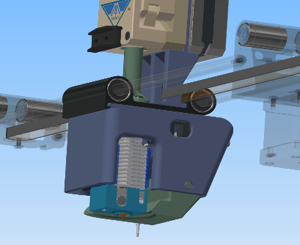
Estimate for ChuchaTV heads
 | E3d V6 BMG Hotend SET | set №3 for 24v Right | 1 | 44 | 0 | 44 | http://ali.pub/57c7c7
 | Turbine SNAIL 4020 | 24V | 1 | 1.2 | 0 | 1.2 | http://ali.pub/57624q
 | Bimetal NF V6 THERMOBARRIER |  | 1 | 8 | 0 | 8 | http://ali.pub/59x0mg

Speed calculation
Параметры | известно | нужно узнать | формула | какие значения ставить
Начальная скорость (Jerk) V0, мм/с |  | 0.00 | V0=V-at | V | a | t
Конечная скорость(скорость печати) V, мм/с |  | 0.00 | V=V0+at | V0 | a | t
Ускорение (ACCELERATION) а, мм/с² |  | #DIV/0! | a=(V²-V0²)/2S | V | S | V0
Время t,с |  | #DIV/0! | t=(V-V0)/a | V | a | V0
Перемещение S, мм |  | #DIV/0! | S=(V²-V0²)/2a | V | a | V0

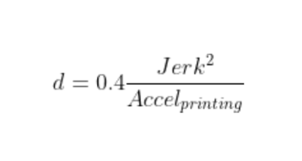
Jerk вводим значения
ACCELERATION вводим значения
d- JUNCTION_DEVIATION РЕЗУЛЬТАТ | #DIV/0!

in English
Parameters | known | necessary to find out | formula | what values to set
Initial speed (Jerk) V0, mm / s |  | 0.00 | V0=V-at | V | a | t
Final speed (printing speed) V, mm / s |  | 0.00 | V=V0+at | V0 | a | t
Acceleration (ACCELERATION) a, mm / s² |  | #DIV/0! | a=(V²-V0²)/2S | V | S | V0
Time t, s |  | #DIV/0! | t=(V-V0)/a | V | a | V0
Travel S, mm |  | #DIV/0! | S=(V²-V0²)/2a | V | a | V0

Jerk enter values
ACCELERATION enter values
d- JUNCTION_DEVIATION RESULT | #DIV/0!

